タイトルレイアウト
バグ取りスイマー_仕様書_タイトル

仕様書：タイトルレイアウト

トップページ
 | タイトルレイアウト
タイトルリソース

タイトルレイアウト
 | ①ゲームを起動した瞬間

 | リソースリスト |  | シーンの説明

 | 種類 | 使用リソース | ゲーム起動した瞬間のイメージ。画面が徐々に明るくなる。 ロゴは全て仮用を配置。
 | 2D | タイトルロゴ
 |  | プッシュゲームスタートロゴ
 |  |  | レイアウトのイメージ

１９２０
 |  |  | 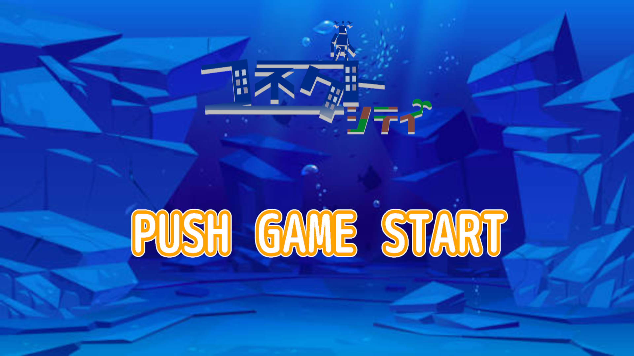

６０

３５０

 | BGM | タイトル専用BGM

６１０
7００
１０８０
６１０

３６０
２２０

２６０
１２００
３６０

 | ②ゲーム起動後、任意のボタンを押して、選択画面が表示した時

 | リソースリスト |  | シーンの説明

 | 種類 | 使用リソース | ボタン押下後、1秒後に「ゲームスタート」・「オプション」・「ゲーム終了」のロゴが表示する ロゴは全て仮用を配置。選択項目のテキストサイズは全て 130 * 490
 | 2D | タイトルロゴ
 |  | ゲームスタートロゴ
 |  | オプションロゴ | レイアウトのイメージ
 |  | ゲーム終了ロゴ
１９２０
 |  | 選択ロゴ | 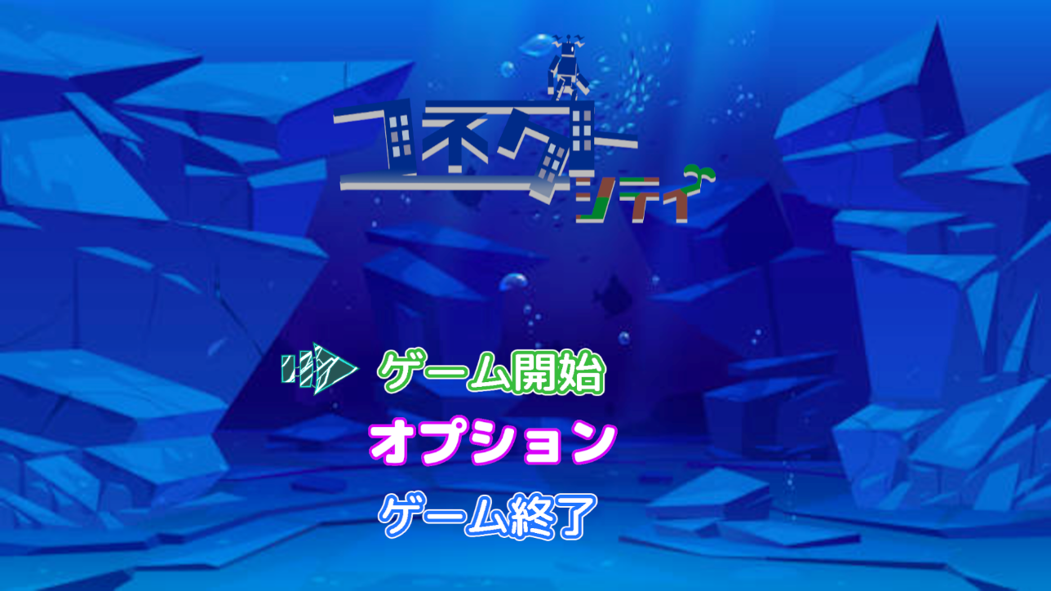

６０
 | 3D

３５０

６１０
7００
 | SE | ボタン押下音
 |  | 項目移動音
 |  | キャンセルした時の音
１０８０
６１０

１００
 | BGM | タイトル専用BGM

１５０
１３０

４９０

 | ③「ゲームスタート」を選択した後、フェードアウトに移行して、「ステージセレクト画面」へ遷移する為の状態

 | リソースリスト |  | シーンの説明

 | 種類 | 使用リソース | 「ゲームスタート」選択後は画面が暗転する。時間は2秒程(要調整)その後はステージセレクトシーンに遷移し、 画面が明るくなる。時間は2秒程。ロゴは全て仮用を配置
 | 2D | タイトルロゴ
 |  | ゲームスタートロゴ
 |  | オプションロゴ | レイアウトのイメージ
 |  | ゲーム終了ロゴ
１９２０
９００
 |  | 選択ロゴ
 |  | 画面遷移で使用する背景

 | 3D
４５０

５００
 | SE | ボタン押下音
 |  | 項目移動音
５１０
１００
５１０
１０８０
１００
オプション
１００
１５０
 | BGM | タイトル専用BGM
１００
１００
５００

１００
１００
５００

 | ④「オプション」を選択し、「オプション画面」が表示した時

 | リソースリスト |  | シーンの説明

 | 種類 | 使用リソース | 「オプション」を選択後、オプション画面に遷移する ロゴは全て仮用を配置。非選択項目のテキストは透明にする
 | 2D | タイトルロゴ
 |  | ゲームスタートロゴ
 |  | オプションロゴ | レイアウトのイメージ
 |  | ゲーム終了ロゴ
１９２０
 |  | 選択ロゴ
 |  | 画面遷移で使用する背景
 |  | OPTIONテキストロゴ
4００
５０
 |  | BGMテキストロゴ
OPTION
 |  | 効果音テキストロゴ
２００
１１５
１５０
 |  | 振動テキストロゴ
BGM
１００
30
 |  | ONテキストロゴ
１５０
１５０
 |  | OFFテキストロゴ
１００
 |  | セーブデータ消去テキストロゴ
１５０
効果音
50
 |  | オプション初期化テキストロゴ
１００
 |  | 全ステージ開放テキストロゴ
１０８０
振動
２００
ON
OFF
 |  | 決定テキストロゴ
１５０
オプション
５２０
４８０
 |  | 戻るテキストロゴ
１００
セーブデータ消去
１５０
オプション初期化
全ステージ開放
 | SE | ボタン押下音
１００
 |  | 項目移動音
１３０
１３０
１００
 |  | キャンセルした時の音
１００
１５０
５２０
決定
１００
戻る
１００

１５０
５０
 | BGM | タイトル専用BGM

 | ⑤「ゲーム終了」を選択し、「ゲーム終了確認画面」が表示した時

 | リソースリスト |  | シーンの説明

 | 種類 | 使用リソース | 「ゲーム終了」選択後、「ゲーム終了確認ロゴ」・「はい」・「いいえ」のロゴが表示する。 ロゴは全て仮用を配置。
 | 2D | タイトルロゴ
 |  | ゲーム終了確認ロゴ
 |  | はいのロゴ | レイアウトのイメージ
 |  | いいえのロゴ
１９２０
９００
 |  |  | 

 | 3D
４５０

１２００
５１０
５１０
 | SE | ボタン押下音
 |  | 項目移動音
１００
１０８０
１５０
５０
１００
１００
 | BGM | タイトル専用BGM

２００
１００
１００

２００
３００

 | ⑥ゲームが終了した際のフェードアウトのシーン

 | リソースリスト |  | シーンの説明

 | 種類 | 使用リソース | 「はい」を選択後、選択後は画面全体が徐々に暗くなり、3秒後には真っ暗になる。 ゲームが終了し、.exeが閉じる。ロゴは全て仮用を配置。
 | 2D | タイトルロゴ
 |  | ゲーム終了確認ロゴ
 |  | はいのロゴ | レイアウトのイメージ
 |  | いいえのロゴ
１９２０
９００
 |  | ゲームに使われている背景

 | 3D
４５０

１２００
 | SE | ボタン押下音
５１０
５１０
１００
１０８０
１５０
５０
１００
１００
 | BGM | タイトル専用BGM

２００
１００
１００

２００
３００

